用地报审表
附件

福田区福田街道皇岗村改造一期项目建设用地审批表

序号 | 一、基本情况 |  |  | 二、审查情况 |  |  | 审定意见
 | 1.项目名称：福田区福田街道皇岗村改造一期项目 |  |  | 审查事项（满足下列条件的打“√”） |  | 项目具体情况 | 同意
 | 2.项目位置：项目位于福田区福田街道会展中心南侧，福民路、皇岗二街、皇岗四街、皇岗五街围合区域。 |  |  | 1.已纳入计划 | √ | 2010年纳入《深圳市城市更新改造项目2010年度实施计划安排一览》
 | 3.项目实施主体：深圳卓越皇岗旧城改造有限公司、深圳市皇岗实业股份有限公司 |  |  | 2.单元规划已批准 | √ | 2010年10月26日，取得深圳市规划和国土资源委员会《关于深圳市福田区皇岗村改造规划的批复》（深规土函[2010]2454号） 2023年9月26日，取得《深圳市福田区城市更新和土地整备局关于<深圳市福田区皇岗村改造专项规划（修改）>的复函》（深福更新函[2023]18号）
 | 4.用地面积：拆除用地面积50071.8㎡，开发建设用地面积31428.9㎡ |  |  | 3.实施方案已备案 | √ | 实施方案已报原区城市更新和土地整备局备案
 | 5.改造类型：城中村改商住 |  |  | 4.实施主体已确认 | √ | 2024年4月15日取得深福更新函[2024]16号文，确定深圳卓越皇岗旧城改造有限公司、深圳市皇岗实业股份有限公司为实施主体
 | 6.规划指标（以单元规划批准数据为准） |  |  | 5.监管协议已签订 | √ | 2024年4月已签订监管协议
 | 单元拆除范围用地面积（㎡）：50071.8 |  | 单元开发建设用地面积（㎡）：31428.9 | 6.建筑物已全部拆除 | √ | 该项目拆除重建范围内建筑物已拆除
 | 本次报审计容积率建筑面积（㎡）：273000 |  | 不计容经营性建筑面积（㎡）：0 | 7.房地产权属证书已完成注销 | √ | 根据产权登记中心复函，该宗地上未见土地及建筑物产权登记记录
 | 计容积率建筑面积包括（分功能填写）： | 住宅 | 203000平方米 | 8.土壤环境风险防控 | √ | 已取得市生态环境局福田管理局复函，明确“该地块在出让或划拨（开发建设）前无需开展土壤污染状况调查
 |  | 商业及服务业 | 44000平方米 | 9.符合《深圳市城市更新办法实施细则》第五十四条第三款 | √ | 拆除范围内手续完善的用地面积大于拟出让建设用地面积，符合《深圳市城市更新办实施细则》第五十四条的规定
 |  |  |  | 10.涉及土地征转用手续已完善 | √ | 已征转为国有
 |  |  |  | 11.符合城市总体规划 | √ | 符合城总规，不涉及城总规强制性内容
 | 地下商业建筑面积： |  | 26000平方米 | 12.符合土地利用总体规划 | √ | 均为允许建设区（城乡建设区），符合土地利用总体规划
 | 7.拆除范围内土地权属信息（土地、建筑物信息核查复函文号） |  |  | 13.未占用五类控制线内用地，或已取得相关部门意见 | √ | 不涉及占用五类控制线内用地（橙线、黄线、紫线、蓝线、绿线）
 | 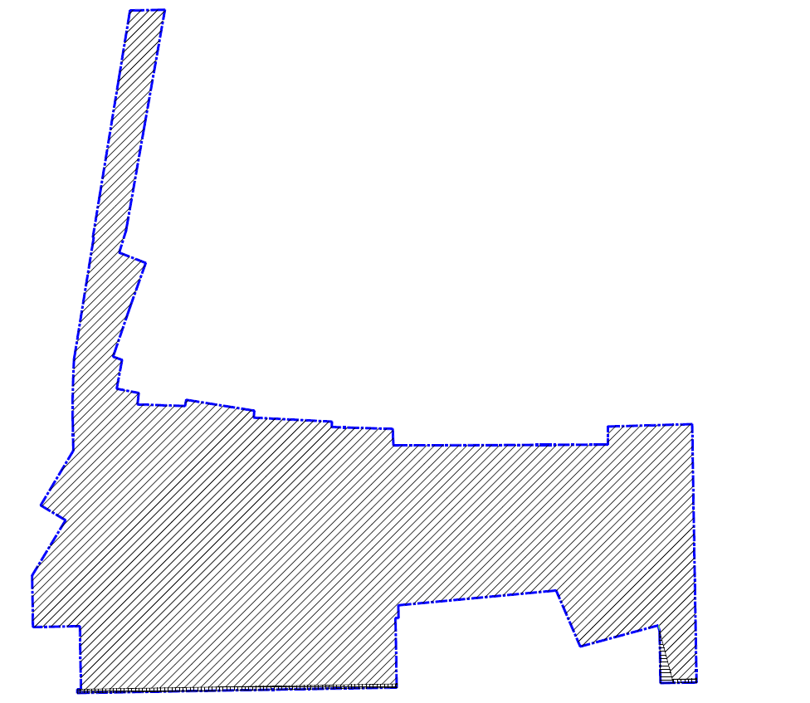 |  |  | 14.未占用轨道控制保护区用地，或已取得主管部门意见 | √ | 进入地铁7号线安全保护区5685.23平方米，已取得《深圳市地铁集团有限公司关于皇岗村一期项目建设用地意见的复函》（深地铁函[2023]1703号）
 |  |  |  | 15.未占用一、二级水源保护区，或已取得主管部门意见 | √ | 不涉及一、二级水源保护区
 |  |  |  | 16.未占用2000年度至2021年度农用地或未利用地，或已办理相关手续 | √ | 经核查2009年度至2022年度土地变更调查数据，均不涉及农用地、未利用地
 |  |  |  | 17.海绵城市要求 | √ | 核查规划批复对海绵城市的要求，并在用地方案图上备注：项目需按国家和地方海绵城市建设的相关规定，同步开展海绵设施的规划设计、建设和验收
 |  |  |  | 18.地质灾害情况 | √ | 申请用地位于光明—宝安—南山—福田—罗湖斜坡类地质灾害不易发区（D1-2）
 |  |  |  | 19.压覆矿情况 | √ | 申请用地未发现压覆持采矿许可证的石矿和矿泉水采矿点
 |  |  |  | 20.开发建设用地纳入拆除范围外用地的情况 | √ | 无
 |  |  |  | 三、报审意见 综上，该项目开发建设用地符合城市更新用地审批有关规定，拟以协议方式出让给深圳卓越皇岗旧城改造有限公司、深圳市皇岗实业股份有限公司。用地方案具体如下： 黄海高程11.3米至26.3米，平面投影面积31428.9 平方米；黄海高程4.7米至11.3米及26.3米以上、-12.9米以下，平面投影面积30978.9平方米；黄海高程0.2米至4.7米，平面投影面积32181.5平方米；黄海高程-12.9米至0.2米，平面投影面积32909.8平方米。 用地方案已通过区政府常务会议审批，提请以区政府名义核发用地批复。 妥否，请批示。

 | 拆除范围内土地权属分类 |  | 用地面积（㎡）
 | 国有已出让用地 |  | 102.4
 | 国有未出让用地 |  | 380.3
 | 城中村用地 |  | 49589.1
 | 旧屋村用地 |  | 0
 | 历史遗留违法建筑处理用地 |  | 0
 | 按照历史用地处置的用地 |  | 0
 | 宝安、龙岗两区70个旧城旧村改造项目 （深府[2006]258号） |  | 0
 | 其他未完善征转手续用地
 | 合计 |  | 50071.8
 | 其中符合城市更新土地出让政策用地面积 |  | 50071.8

